一般
令和4年度 赤い羽根共同募金物品募金申込書
皆さまのご協力、宜しくお願い致します。

① クオカード（1枚：1,000円）
※500円分が共同募金の寄附金となります。
② 図書カード（1枚：1,000円）
※500円分を共同募金の寄附金となります。
③マスク募金（1個：500円）
ガタピシ&しまねっこマスク

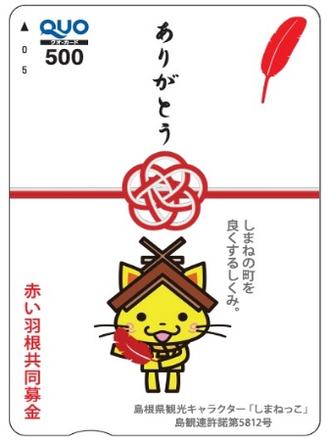

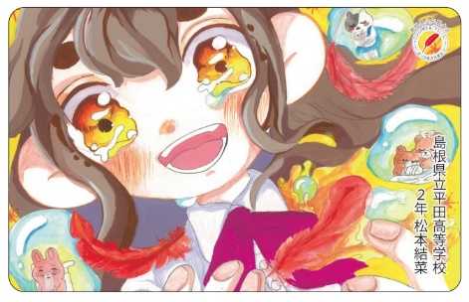

④ピンバッジ（1個：500円）
⑤ピンバッジ（1個：500円）
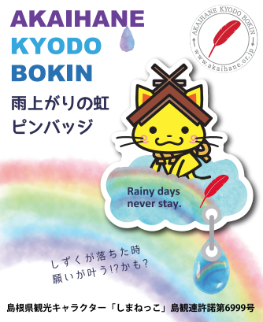
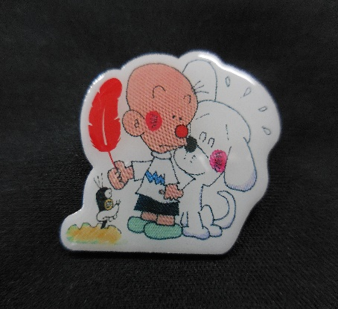

お名前【 】様
申込み期間：Ｒ4.10.1～Ｒ5.1.31

担当者名【 】
連絡先【 】

NO | 募金種類 | 募金額（円） | 希望数 | 金額（円）
① | クオカード募金 | 1,000 |  | 0
② | 図書カード募金 | 1,000 |  | 0
③ | ガタピシ&しまねっこマスク | 500 |  | 0
➃ | しまねっこ雨上がりの🌈虹ピンバッジ | 500 |  | 0
⑤ | ガタピシピンバッジ | 500 |  | 0
合計 |  | ― |  | 0

